战役
战役选择界面

同时承担着战役剧情表演的作用
一般是一段表演之后开启新的战役

战役选择界面并非常规界面，只有当完成指定战役后，需要开启新的战役之时才会出现。
一旦选择了战役就离开该界面进入了游戏主界面。并且在未完成战役前每次进入游戏都是进入的游戏主界面
完成了战役后返回主界面，然后自动跳出战役选择界面进行演出表演，支持跳过
在战役选择界面演出时强制退出，则在下次进入游戏时不再播放演出但依然出现战役选择界面上已经开放的战役。

组成部分：
底图 | 二战欧洲和北非战场的地图

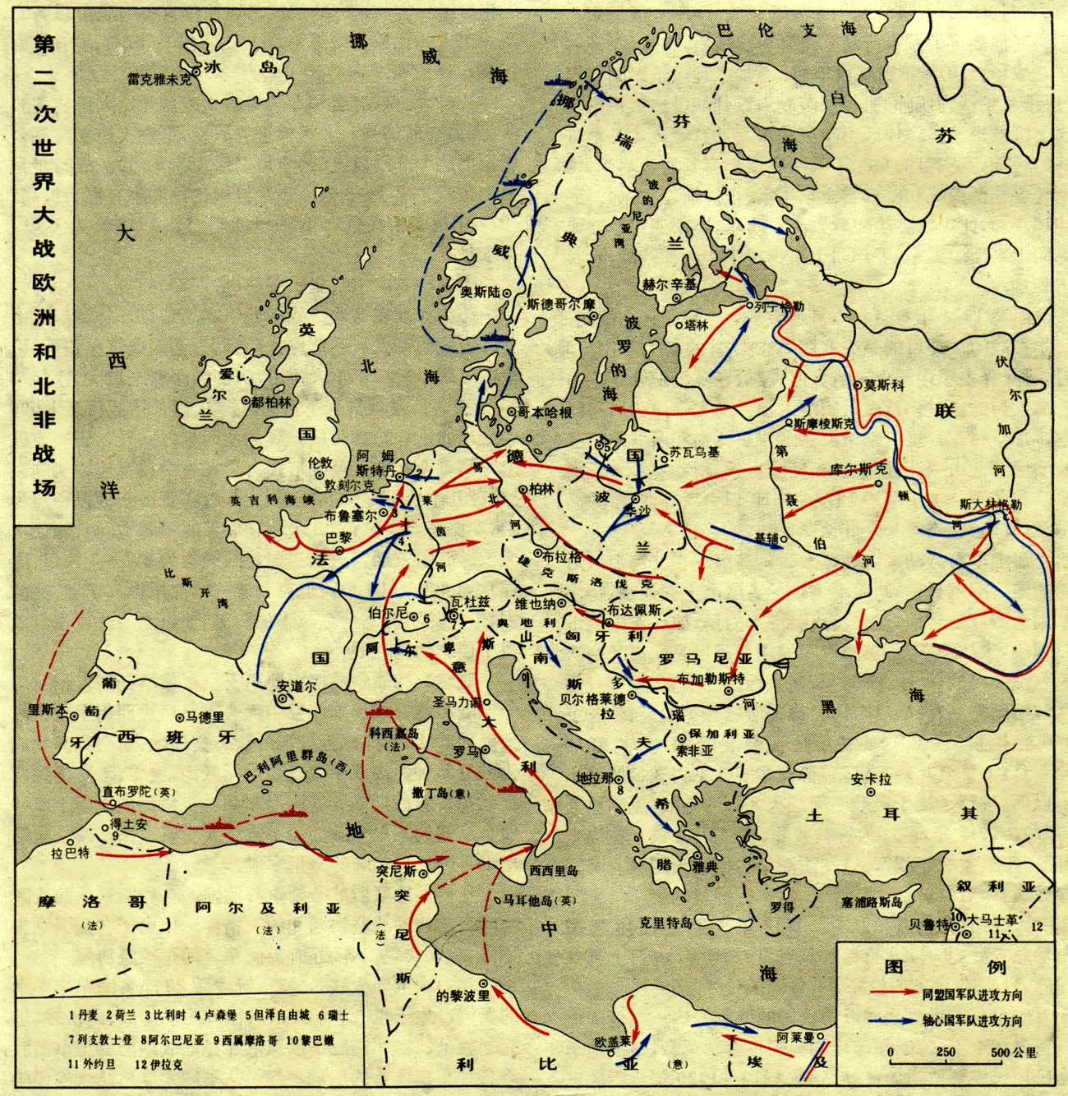

表演
文字描述（旁白）：

影视资料：以叠化的方式覆盖在地图上



地图表演

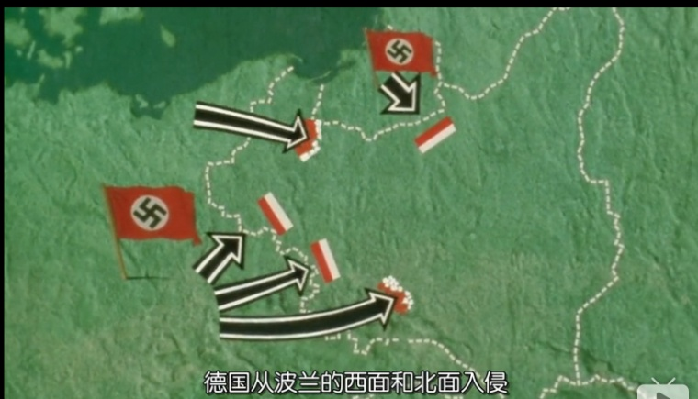

表演完成后，地图上出现战役选择点

编辑需求：
动画调用
文字调用ID
字幕持续时间
字幕调用音效
玩家标志位

该界面可以返回到标题界面

关卡
在选择了战役后就进入了游戏的主界面，默认为关卡界面
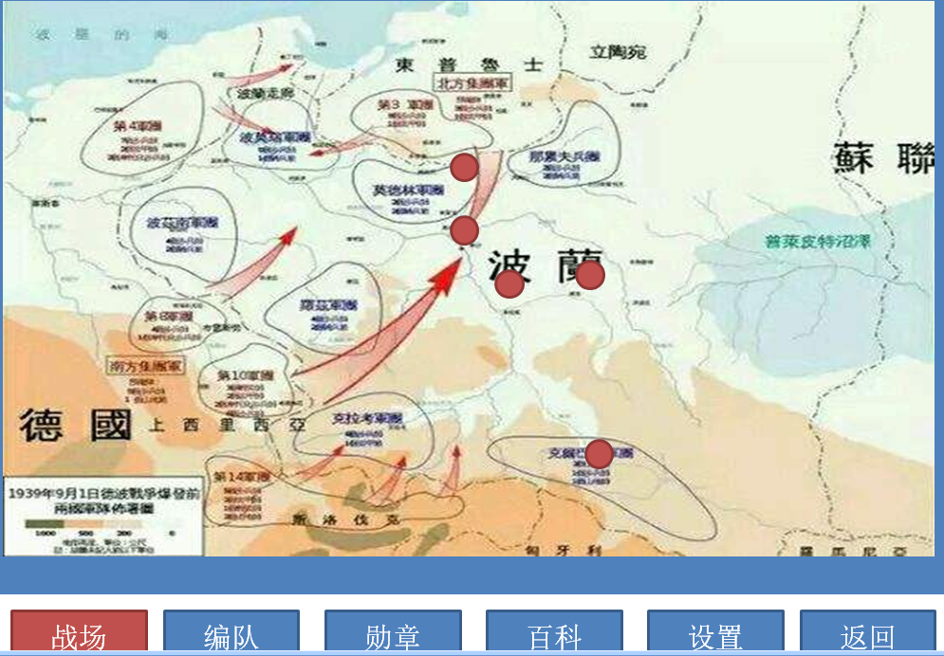

在右侧选择关卡会弹出关卡的简介界面，包含了战场名，战斗难度，胜利和失败的条件
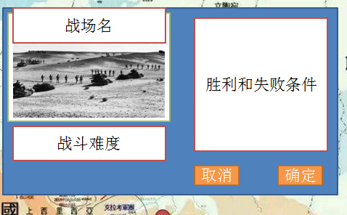

点击确定即关闭该界面，弹出出战队伍配置界面，取消则关闭该界面，

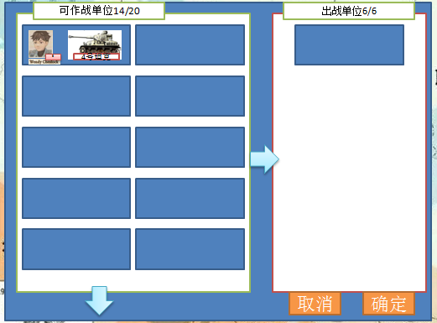

可出战单位是指在部队编制内的符合条件的作战单位，即车长和坦克都配置好的单位
点击想要出战的单位，可作战单位栏内对应的单位会出现出战的标签，同时右侧的出战单位栏里出现该单位的图标
再次点击已经出站的单位，不论是在可出战单位栏还是右侧的出战单位栏，都会取消出战，同时从出战单位里剔除
两个界面都支持下拉操作

点击取消会返回到关卡选择界面，同时已经配置的出战单位不会保存
点击确定即进入关卡，开始该关卡的loading读取。

